图纸信息表
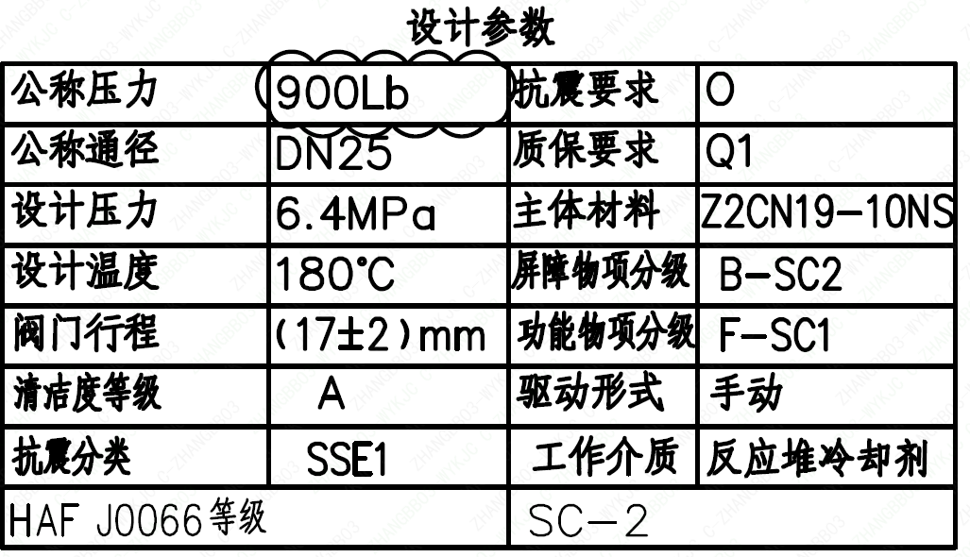
页码 | 表格名称 | 字段名称 | 字段值 | 标准字段名 | 标准字段值
1 | 设计参数 | 公称压力 | 900Lb
1 | 设计参数 | 公称通径 | DN25 | 阀门入口口径 | DN25
 |  |  |  | 阀门出口口径 | DN25
1 | 设计参数 | 设计压力 | 6.4MPa | 设计压力 | 6.4
1 | 设计参数 | 设计温度 | 180℃ | 设计温度 | 180
1 | 设计参数 | 阀门行程 | (17±2)mm
1 | 设计参数 | 清洁度等级 | A | 清洁度等级 | A
1 | 设计参数 | 抗震分类 | SSE1 | 抗震分类 | SSE1
1 | 设计参数 | HAF J0066 等级 | SC-2 | 核安全等级（阀门本体） | SC-2
1 | 设计参数 | 抗震要求 | O | 抗震要求 | O
1 | 设计参数 | 质保要求 | Q1 | 物项质保等级 | Q1
1 | 设计参数 | 主体材料 | Z2CN19-10NS
1 | 设计参数 | 屏障物项分级 | B-SC2 | 屏障物项分级 | B-SC2
1 | 设计参数 | 功能物项分级 | F-SC1 | 功能物项分级（可运行性） | F-SC1
 |  |  |  | 功能物项分级（完整性） | F-SC1
1 | 设计参数 | 驱动形式 | 手动 | 驱动类型 | Manual
1 | 设计参数 | 工作介质 | 反应堆冷却剂 | 流体介质 | P
1 | 阀门参数表 | FI | 1RIS1230VP/1RIS2230VP/1RIS3230VP/2RIS1230VP/2RIS2230VP/2RIS3230VP | 功能位置编码 | 1RIS1230VP,1RIS2230VP,1RIS3230VP,2RIS1230VP,2RIS2230VP,2RIS3230VP
1 | 阀门参数表 | 阀门通径mm | 25 | 阀门入口口径 | DN25
 |  |  |  | 阀门出口口径 | DN25
1 | 阀门参数表 | 阀门通径in | 1
1 | 阀门参数表 | 开关力矩（N・m)(实际值） | 30±3
1 | 阀门参数表 | 重量（Kg)(理论值） | 13±1.5
1 | 阀门参数表 | 重量（Kg)(参考值） | ≤15
1 | 阀门参数表 | 重心（x,y,z)(理论值） | (0,0,139)
1 | 阀门参数表 | 阀体最小壁厚（mm） | 5.6
1 | 阀门参数表 | 采购RIN | HIT-SB0025S- | 采购RIN码 | HIT-SB0025S-
1 | 阀门参数表 | 供货RIN | HITSSB0025SPTCB | 供货RIN码 | HITSSB0025SPTCB
1 | 阀门参数表 | 接管尺寸（mm） | ∅33.4×3.38 | 入口接管外径 | 33.4
 |  |  |  | 入口接管壁厚 | 3.38
 |  |  |  | 出口接管外径 | 33.4
 |  |  |  | 出口接管壁厚 | 3.38
1 | 阀门参数表 | CV（计算值） | 10.8 | 设计要求流量系数 | 10.8
1 | 阀门参数表 | 外形图文件编码 | ANX47500018W9CA44DD 1/2

试验要求
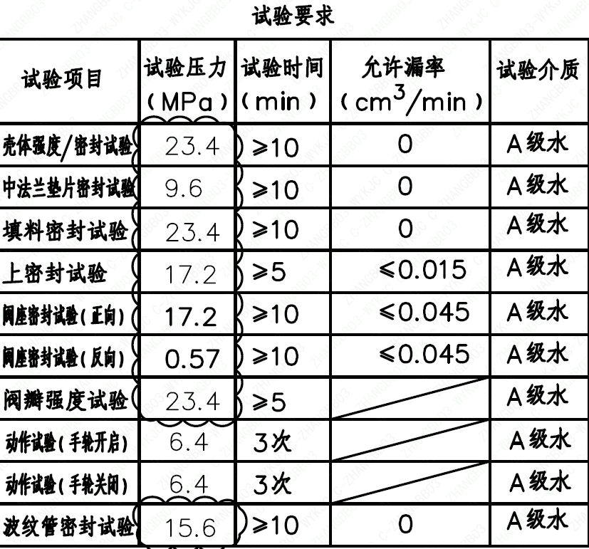
页码 | 试验项目 | 试验压力(MPa) | 试验时间(min) | 允许漏率(cm³/min) | 试验介质
1 | 壳体强度/密封试验 | 23.4 | ≥10 | 0 | A级水
1 | 中法兰垫片密封试验 | 9.6 | ≥10 | 0 | A级水
1 | 填料密封试验 | 23.4 | ≥10 | 0 | A级水
1 | 上密封试验 | 17.2 | ≥5 | ≤0.015 | A级水
1 | 阀座密封试验（正向） | 17.2 | ≥10 | ≤0.045 | A级水
1 | 阀座密封试验（反向） | 0.57 | ≥10 | ≤0.045 | A级水
1 | 阀瓣强度试验 | 23.4 | ≥5 |  | A级水
1 | 动作试验（手轮开启） | 6.4 | 3次 |  | A级水
1 | 动作试验（手轮关闭） | 6.4 | 3次 |  | A级水
1 | 波纹管密封试验 | 15.6 | ≥10 | 0 | A级水

材料清单
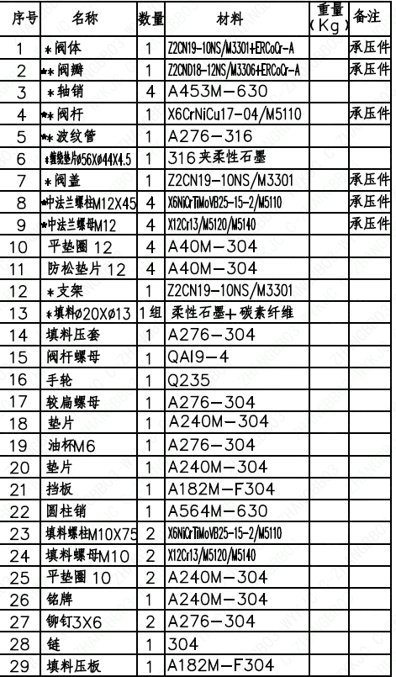
页码 | 序号 | 名称 | 数量 | 材料 | 重量(Kg) | 备注
1 | 1 | *阀体 | 1 | Z2CN19-10NS/M3301+ERCoCr-A |  | 承压件
1 | 2 | ★*阀瓣 | 1 | Z2CND18-12NS/M3306+ERCoCr-A |  | 承压件
1 | 3 | *轴销 | 4 | A453M-630
1 | 4 | ★*阀杆 | 1 | X6CrNiCu17-04/M5110 |  | 承压件
1 | 5 | ★*波纹管 | 1 | A276-316
1 | 6 | *缠绕垫片⌀56×⌀44×4.5 | 1 | 316夹柔性石墨
1 | 7 | *阀盖 | 1 | Z2CN19-10NS/M3301 |  | 承压件
1 | 8 | ★中法兰螺栓M12×45 | 4 | X6NiCrTiMoVB25-15-2/M5110 |  | 承压件
1 | 9 | ★中法兰螺母M12 | 4 | X12Cr13/M5120/M5140 |  | 承压件
1 | 10 | 平垫圈 12 | 4 | A40M-304
1 | 11 | 防松垫片 12 | 4 | A40M-304
1 | 12 | *支架 | 1 | Z2CN19-10NS/M3301
1 | 13 | *填料⌀20×⌀13 | 1组 | 柔性石墨+碳素纤维
1 | 14 | 填料压套 | 1 | A276-304
1 | 15 | 阀杆螺母 | 1 | QAI9-4
1 | 16 | 手轮 | 1 | Q235
1 | 17 | 较扁螺母 | 1 | A276-304
1 | 18 | 垫片 | 1 | A240M-304
1 | 19 | 油杯M6 | 1 | A276-304
1 | 20 | 垫片 | 1 | A240M-304
1 | 21 | 挡板 | 1 | A182M-F304
1 | 22 | 圆柱销 | 1 | A564M-630
1 | 23 | 填料螺栓M10×75 | 2 | X6NiCrTiMoVB25-15-2/M5110
1 | 24 | 填料螺母M10 | 2 | X12Cr13/M5120/M5140
1 | 25 | 平垫圈 10 | 2 | A240M-304
1 | 26 | 铭牌 | 1 | A240M-304
1 | 27 | 铆钉3×6 | 2 | A276-304
1 | 28 | 链 | 1 | 304
1 | 29 | 填料压板 | 1 | A182M-F304

图签栏
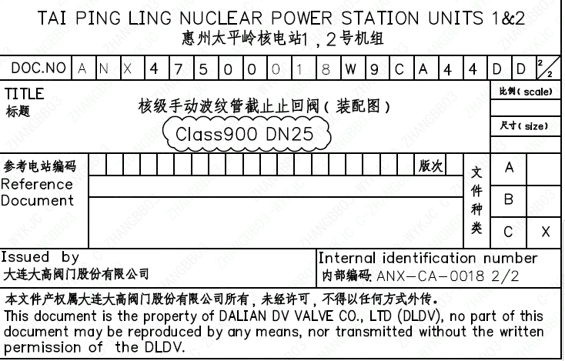
页码 | 文件编码 | 卷标 | 标题 | 参考文件编码 | 参考电站编码版次
1 | ANX47500018W9CA44DD | 2/2 | 核级手动波纹管截止止回阀（装配图）Class900 DN25

